关系图
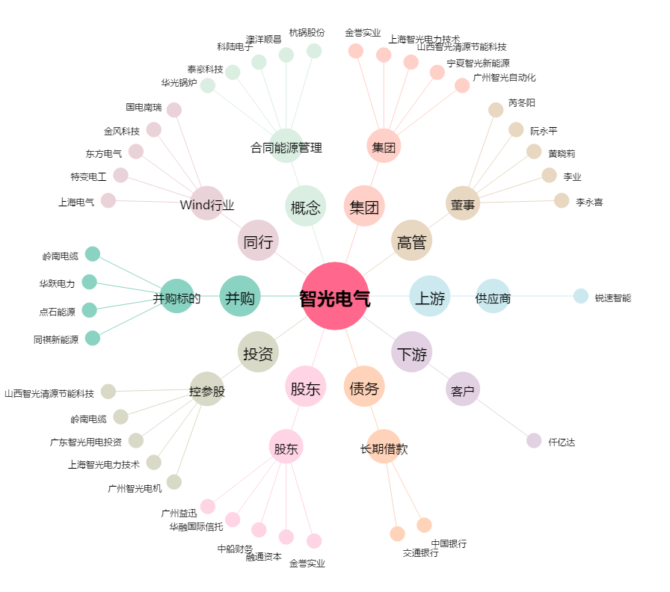
智光电气[002169.SZ] - 关系概览图

